10_LBのActive Standby確認
システム名 |  |  | ASWツアー国内 | ドキュメント名 | 縮退デプロイジョブ実行手順 |  |  |  |  | フェーズ |  |  | 版
設計書種別 |  |  | 10_LBのActive Standby確認 | ID |  | 名称 |  |  |  | 作成日 |  | 2017-07-05 | 作成者 | NSSOL
 |  |  |  |  |  |  |  |  |  | 更新日 |  |  | 更新者

 | ■実施シーン
 |  | LBのactive/standbyを確認する

 | ■作業の前提
 |  | リリース対象のモジュールがGIT登録済みであること。

 | ■環境
 |  | STG環境

 | LBのActiveStandby確認 |  |  |  |  |  |  |  |  |  |  |  |  |  | ﾁｪｯｸ
 |  |  |  |  |  |  | ・Chromeでjenkinsにログインする。 |  |  |  |  |  |  |  | □
 |  |  |  |  |  |  |  | jenkins URL |  | https://10.39.229.62:10443/
 |  |  |  |  |  |  |  | ログインユーザ |  | asw-admin

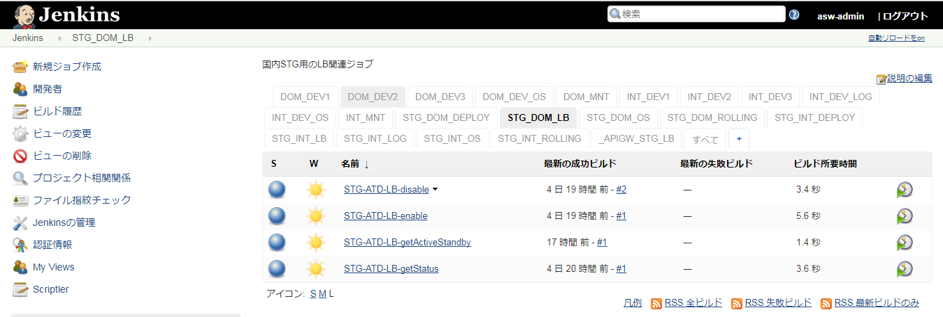
 |  |  |  |  |  |  | ・パラメータ付きビルドジョブ実行ボタン(時計に緑色の三角がついたアイコン)を押下する。 |  |  |  |  |  |  |  | □
 |  |  |  |  |  |  | ↓対象ジョブ
 |  |  |  |  |  |  |  | STG_DOM_LB
 |  |  |  |  |  |  |  |  | STG-ATD-LB-getActiveStandby

 |  |  |  |  |  |  | ジョブ実行時のパラメータを選択 |  |  |  |  |  |  |  | □
 |  |  |  |  |  |  | [lb]
 |  |  |  |  |  |  |  | [10.39.217.247] インサイドLB #1

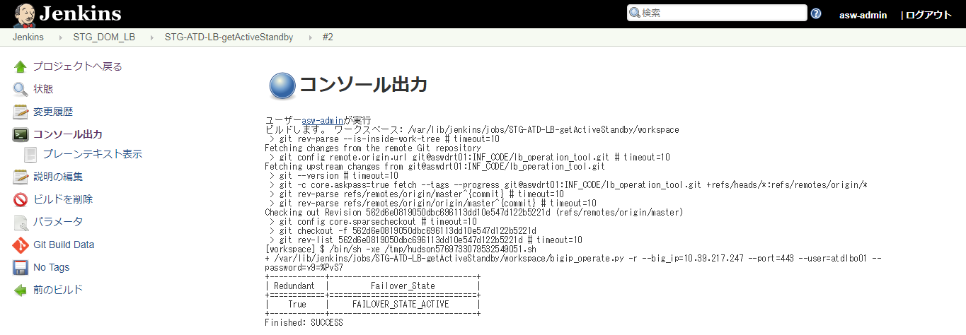
 |  |  |  |  |  |  | ・対象ジョブの「コンソール出力」を選択し、ジョブ実行ログを確認する。 |  |  |  |  |  |  |  | □
 |  |  |  |  |  |  | ・下記出力であることを確認。
 |  |  |  |  |  |  |  | Redundant |  |  | Failover_State
 |  |  |  |  |  |  |  | True |  |  | FAILOVER_STATE_ACTIVE

 |  |  |  |  |  |  | ※上記状態でない場合は、リリースを中断しASW基盤へ問い合わせを行う。

20_LBのstatus確認
システム名 |  |  | ASWツアー国内 | ドキュメント名 | 縮退デプロイジョブ実行手順 |  |  |  |  |  |  |  | フェーズ |  |  | 版
設計書種別 |  |  | 20_LBのstatus確認 | ID |  | 名称 |  |  |  |  |  |  | 作成日 | 2017-07-05 |  | 作成者 | NSSOL
 |  |  |  |  |  |  |  |  |  |  |  |  | 更新日 |  |  | 更新者

 | ■実施シーン
 |  | LB状態（LBが１面、２面どちらに向いているか）、OS状態（１面、２面のOSの起動状態）を確認するとき |  |  |  |  | 現在の稼働面
 |  |  |  |  |  |  | 面
 | ■作業の前提 |  |  |  |  |  | ２面
 |  | 「10_LBのActive Standby確認」がすべてチェックOKとなっていること。

 | ■環境
 |  | STG環境 |  |  |  |  | ↑本シート最後の手順で記入する。

 | アプリケーション リリース手順 |  |  |  |  |  |  |  |  |  |  |  |  |  |  |  |  | ﾁｪｯｸ
 |  |  |  |  |  |  |  |  |  | ・パラメータ付きビルドジョブ実行ボタン(時計に緑色の三角がついたアイコン)を押下する。 |  |  |  |  |  |  |  | □
 |  |  |  |  |  |  |  |  |  | ↓対象ジョブ
 |  |  |  |  |  |  |  |  |  |  | STG_DOM_LB
 |  |  |  |  |  |  |  |  |  |  |  | STG-ATD-LB-getStatus


 |  |  |  |  |  |  |  |  |  | ジョブ実行時のパラメータを選択
 |  |  |  |  |  |  |  |  |  | [lb]
 |  |  |  |  |  |  |  |  |  |  | [10.39.217.247] インサイドLB #1
 |  |  |  |  |  |  |  |  |  | [poolName]
 |  |  |  |  |  |  |  |  |  |  | [/atd/atd_1_1st_80_ap_p]

 |  |  |  |  |  |  |  |  |  | ・対象ジョブの「コンソール出力」を選択し、ジョブ実行ログを確認する。
 |  |  |  |  |  |  |  |  |  | ・現在の稼働面を判定する。
 |  |  |  |  |  |  |  |  |  | ※稼働面の判断基準は下記参照
 |  |  |  |  |  |  |  |  |  |  | ▽1面が稼働している場合
 |  |  |  |  |  |  |  |  |  |  |  | Pool_Menber_Name |  | Status | HealthCheck
1面
 |  |  |  |  |  |  |  |  |  |  | １面 | /atd/atdaap1a:8001 |  | Enable | True
 |  |  |  |  |  |  |  |  |  |  |  | /atd/atdaap1a:8002 |  | Enable | True
 |  |  |  |  |  |  |  |  |  |  |  | /atd/atdaap1b:8001 |  | Enable | True
 |  |  |  |  |  |  |  |  |  |  |  | /atd/atdaap1b:8002 |  | Enable | True
 |  |  |  |  |  |  |  |  |  |  | ２面 | /atd/atdaap2a:8001 |  | Disable | False
2面
 |  |  |  |  |  |  |  |  |  |  |  | /atd/atdaap2a:8002 |  | Disable | False
 |  |  |  |  |  |  |  |  |  |  |  | /atd/atdaap2b:8001 |  | Disable | False
 |  |  |  |  |  |  |  |  |  |  |  | /atd/atdaap2b:8002 |  | Disable | False

 |  |  |  |  |  |  |  |  |  |  | ▽2面が稼働している場合
 |  |  |  |  |  |  |  | Status | →LBの向き先 |  |  | Pool_Menber_Name |  | Status | HealthCheck
 |  |  |  |  |  |  |  | HealthCheck | →OSの起動状態 |  | １面 | /atd/atdaap1a:8001 |  | Disable | False
 |  |  |  |  |  |  |  |  |  |  |  | /atd/atdaap1a:8002 |  | Disable | False
 |  |  |  |  |  |  |  |  |  |  |  | /atd/atdaap1b:8001 |  | Disable | False
 |  |  |  |  |  |  |  |  |  |  |  | /atd/atdaap1b:8002 |  | Disable | False
 |  |  |  |  |  |  |  |  |  |  | ２面 | /atd/atdaap2a:8001 |  | Enable | True
 |  |  |  |  |  |  |  |  |  |  |  | /atd/atdaap2a:8002 |  | Enable | True
 |  |  |  |  |  |  |  |  |  |  |  | /atd/atdaap2b:8001 |  | Enable | True
 |  |  |  |  |  |  |  |  |  |  |  | /atd/atdaap2b:8002 |  | Enable | True

 |  |  |  |  |  |  |  |  |  | ※上記いずれにも当てはまらない場合は、リリースを中断しASW基盤へ問い合わせを行う。

 |  | ・上記手順にて確認した、現在の稼働面をシート上部のピンクセルに記入する。 |  |  |  |  |  |  |  |  |  |  |  |  |  |  |  | □
 |  | ※その他のセルはいじらないでください。

30_縮退デプロイジョブ実行手順
システム名 |  |  | ASWツアー国内 | ドキュメント名 | 縮退デプロイジョブ実行手順 |  |  |  |  |  |  | フェーズ | 詳細設計 |  |  | 版 |  |  | 1.0.0
設計書種別 |  |  | 30_縮退デプロイジョブ実行手順 | ID |  | 名称 |  |  |  |  |  | 作成日 | 2017-07-25 |  |  | 作成者 |  |  | NSSOLxx
 |  |  |  |  |  |  |  |  |  |  |  | 更新日 |  |  |  | 更新者

 | ■実施シーン
 |  | 稼働面に対し、システムを停止させずに各インスタンスにデプロイを行う |  |  |  | 現在の稼働面 | リリースする面
 |  |  |  |  |  | 面 | 面
 | ■作業の前提 |  |  |  |  | ２面 | ２面
 |  | 「20_LBのstatus確認」がすべてチェックOKとなっていること。

 | ■環境
 |  | STG環境

 | アプリケーション リリース手順 |  |  |  |  |  |  |  |  |  |  |  |  |  |  |  |  |  |  | ﾁｪｯｸ
 |  |  |  |  |  |  |  | 縮退デプロイジョブのパラメータ付きビルドジョブ実行ボタンを押下 |  |  |  |  |  |  |  |  |  |  |  | □

 |  |  |  |  |  |  |  | STG-DOM-ROLLING
 |  |  |  |  |  |  |  |  | STG-ATD-rolling-deploy-2side-01_21a_disable |  |  |  |  |  |  | ： | ２面_縮退RLS
1面リリースの場合

2面リリースの場合

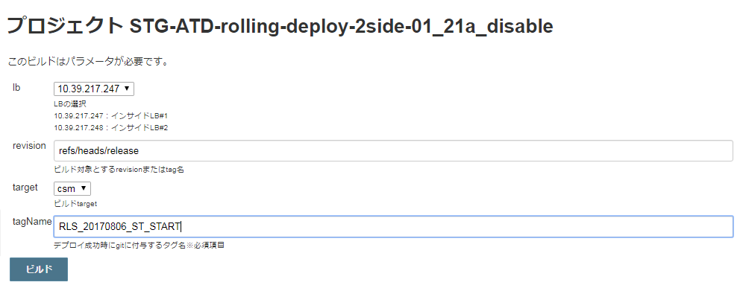
 |  |  |  |  |  |  |  | ・ビルドのパラメータを設定する。 |  |  |  |  |  |  |  |  |  |  |  | □
 |  |  |  |  |  |  |  |  | 項目 |  | パラメータ |  |  |  |  | 設定例
 |  |  |  |  |  |  |  |  | profile |  | リリース環境 |  |  |  |  | stg（固定）
 |  |  |  |  |  |  |  |  | target |  | カスタマ画面の場合 |  |  | csm |  | csm
 |  |  |  |  |  |  |  |  |  |  | マスタメンテの場合 |  |  | mng
 |  |  |  |  |  |  |  |  | revison |  | ビルド対象とするRevision※ |  |  |  |  | refs/heads/release
 |  |  |  |  |  |  |  |  |  |  | (デプロイ対象のgitバージョン)
 |  |  |  |  |  |  |  |  | tagName |  | RLS_' + リリース日 + '_ST_START' |  |  |  |  | RLS_20170806_ST_START

 |  |  |  |  |  |  |  |  | ※Revisionの主な設定例：
 |  |  |  |  |  |  |  |  |  | 指定のブランチの最新バージョンをリリースする場合 |  |  |  |  |  |  |  | refs/heads/ブランチ名
 |  |  |  |  |  |  |  |  |  | 指定の前のバージョンに戻す場合 |  |  |  |  |  |  |  | コミットID

 |  |  |  |  |  |  |  | ・設定内容が正しいことを確認し、[ビルド]ボタンを押下する。

 |  |  |  |  |  |  |  | ・JenkinsのTOPページに戻り、STG_DOM_ROLLINGを選択し、デプロイ状況を随時確認する。 |  |  |  |  |  |  |  |  |  |  |  | □
 |  |  |  |  |  |  |  | ※所要時間：約１５分

実行中のジョブはアイコンが点滅する。

 |  |  |  |  |  |  |  | ・すべてのジョブが完了していることを確認後、 |  |  |  |  |  |  |  |  |  |  |  | □
 |  |  |  |  |  |  |  | 最終ジョブの「コンソール出力」を選択し、ジョブ実行ログを確認する。

 |  |  |  |  |  |  |  | ・ログの終わりに、"Finished: SUCCESS"と表示されていること
 |  |  |  |  |  |  |  | を確認する。

 |  |  |  |  |  |  |  | ・LBのステータスが下記であることを確認する。

1面
 |  |  |  |  |  |  |  |  |  | Pool_Menber_Name |  |  | Status |  | HealthCheck
 |  |  |  |  |  |  |  |  | １面 | /atd/atdaap1a:8001 |  |  | Disable |  | False
 |  |  |  |  |  |  |  |  |  | /atd/atdaap1a:8002 |  |  | Disable |  | False
 |  |  |  |  |  |  |  |  |  | /atd/atdaap1b:8001 |  |  | Disable |  | False
 |  |  |  |  |  |  |  |  |  | /atd/atdaap1b:8002 |  |  | Disable |  | False
 |  |  |  |  |  |  |  |  | ２面 | /atd/atdaap2a:8001 |  |  | Enable |  | True
 |  |  |  |  |  |  |  |  |  | /atd/atdaap2a:8002 |  |  | Enable |  | True
2面
 |  |  |  |  |  |  |  |  |  | /atd/atdaap2b:8001 |  |  | Enable |  | True
 |  |  |  |  |  |  |  |  |  | /atd/atdaap2b:8002 |  |  | Enable |  | True

